상품제안서
다즐 포켓트립 올인원 6종 여행용 파우치( 고급종이케이스포함 ) | 상품코드: S45258

 |  |  |  |  |  |  | 02-713-8555 | www.synergygift.co.kr
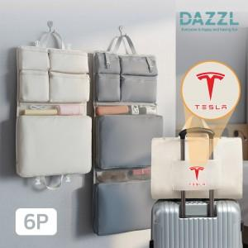

【상세/제작정보】

【인쇄/포장옵션】 | 실크, 풀칼라 / 포장지포장

【공급단가】 | 수량 | 50~ | 100~ | 500~ | 1,000~ | 3,000~
*VAT별도 | 아이보리 | 10,000원 | 9,840원 | 9,200원 | 9,040원 | 8,890원
 | 그레이 | 10,000원 | 9,840원 | 9,200원 | 9,040원 | 8,890원

【상품 URL】 | https://www.synergygift.co.kr:443/src/goods_detail.php?gdno=45258

